Wochenplan
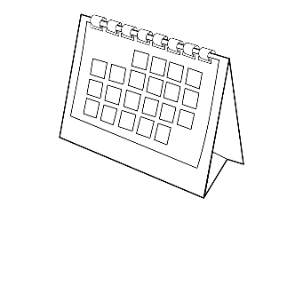
 | Wochenplan vom ................bis ................

 |  | Montag...................... | Dienstag..................... | Mittwoch.................... | Donnerstag.................. | Freitag....................... | Samstag..................... | Sonntag......................
Mittagessen
 |  | Termine | Termine | Termine | Termine | Termine | Termine | Termine
Mama
Papa
Tim
Lea
Eli
Sonstiges
 |  | F-Feiertag U-Urlaub S-Schulfrei Geb-Geburtstag
 |  | copyright: manuela vogel

